配置予定技術者調書 （記入例）
 | 配置予定技術者調書（専任を要する案件添付用）
町田市病院事業管理者 様
 |  |  |  | 商号又は名称： | ○○株式会社

件名 | 「 ○○工事 」

本案件の配置予定技術者は下記のとおりです。

 | 建設業法で定める監理技術者（及び監理技術者補佐氏名）または、主任技術者のどちらか一方を記入 | 監理技術者氏名 |  |  | 交付番号（監理技術者資格証） 第 号
 |  | （監理技術者補佐氏名）
 |  | 主任技術者氏名 | ○○ △△
 | 資格の有無ではなく、本案件における役割に基づき記入してください。

１～４について申述してください。
１、配置予定技術者は営業所の専任技術者ではない |  |  |  |  | はい | ←いいえの場合、本案件の技術者にはなれません。
 | 注）営業所の専任技術者は専任を要する工事を兼務することはできません。 （本案件に必要な建設業許可と異なる種類の建設業許可の営業所の専任技術者の場合も同様です。）

２、配置予定技術者の現在従事している工事の有無※ |  |  |  |  | 有 （コリンズ登録済）
 | ※監理技術者は兼務しようとする双方の案件に専任の監理技術者補佐をおかない限り、 兼務をすることはできません。 ※有無は本案件の開札日を基準とします。 |  |  |  | ↓
 |  |  |  |  | 有の場合は、４を記入してください。

３、配置予定技術者は他の入札案件に重複して申請していますか？ |  |  |  |  | いいえ
 |  |  |  |  | ↑
 |  |  |  |  | 「はい」で兼務を希望しない場合、他工事を落札したときは開札時までに、技術者を変更する必要があります。

４、２もしくは３が有（はい）の場合で、兼務を希望する場合は以下を記入してください。
 | 既に履行中の工事、他入札申請中の案件について記入してください
 | 専任・非専任の区分※ | 専任を要しない工事
 | 工事件名 | ○○公園整備工事
 | 契約金額 | ¥20,000,000 |  | 入札申請中案件の場合は予定価格を記入
 | 開札予定日 |  |  | 入札申請中案件のみ記入
 | 工期 | 2020-01-20 | から | 2021-10-11 | まで
 | コリンズ登録状況 | 登録済み
 | 発注者 | 町田市
 | ※専任を要する工事とは請負金額が3,500万円（建築一式工事の場合は7,000万円）以上となる工事を指します
 | 主任技術者が兼務するにあたり、以下の条件に合致すること（Ａ、Ｂ、Ｃ）を申述してください。
A | 兼務を希望する2つの工事は、工事の対象となる工作物に一体性もしくは連続性が認められる工事である。または、施工にあたり相互に調整を要する工事である。 |  |  |  |  | はい

 | 上記工事となる理由を以下の中から選択し、□にチェックをしてください。（複数選択可）
□ | 同一路線や同一河川、同一公園、同一敷地内で実施する工事等
□ | 工事用道路を共有していて、工程調整が必要な工事
□ | 現場発生土等を流用し、調整が必要な工事
□ | 交通規制が必要で相互に影響があり調整が必要な工事
☑ | 資材の調達を一括で行い、相互に工程調整を要する工事
□ | 工事の相当の部分を同一の下請で施工し、相互に工程調整を要する工事
Ｂ | 工事現場の相互の間隔が10ｋｍ程度の近接した場所にあります。 |  |  |  |  | はい
 | ※希望申請案件と履行中の工事現場（他希望申請中の案件の工事現場）との距離がわかる位置図を次ページに添付してしてください。
 | ※距離の計測方法については直線距離とします。複数の現場や広範囲の現場については、その最短距離とします。
Ｃ | 既に履行中の工事の発注者の承認を得ています（町田市発注工事以外の場合）。 |  |  |  |  |  | ←既に履行中の工事の発注者が町田市の場合は空欄

 | ・４の申述により兼務を承認するものではありません。受注後に監督員へ兼務申請書を提出して承認を受ける必要があります。

4を記入した場合は、距離がわかる地図を以下に添付してください。

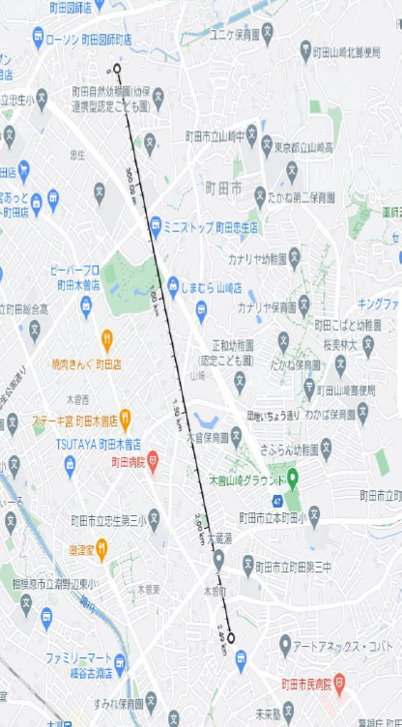

 |  |  |  | 兼務する工事間の距離 | 2.49 | ｋｍ

 |  |  |  |  |  |  |  | 有 （コリンズ登録済）
 |  |  |  |  |  |  |  | 有 （コリンズ未登録）
 |  |  |  |  |  |  |  | 無
 |  |  |  |  |  |  |  | 有
 |  |  |  |  |  |  |  | 無
 |  |  |  |  |  |  |  | はい
 |  |  |  |  |  |  |  | いいえ
 |  |  |  |  |  |  |  | 専任を要する工事
 |  |  |  |  |  |  |  | 専任を要しない工事
 |  |  |  |  |  |  |  | 登録済み
 |  |  |  |  |  |  |  | 未登録
 |  |  |  |  |  |  |  | □
 |  |  |  |  |  |  |  | ☑
 |  |  |  |  |  |  |  | いいえ
 |  |  |  |  |  |  |  | はい（兼務希望）
 |  |  |  |  |  |  |  | はい（兼務しない）

